Chart1
철근 포함 여부 |  | 0
파일 종류 |  | 0
URL
URL
URL
작성년도 | 2019

Sheet1
시설물 설명
시설물 종류 |  | 교량받침
시설물 명칭 |  | 탄성받침_고정 700kN(250x300x60(3))
규격 |  | 수직용량_700kN 수평용량_9.5kN 12.1kN (고정)
BIM 모델 이미지
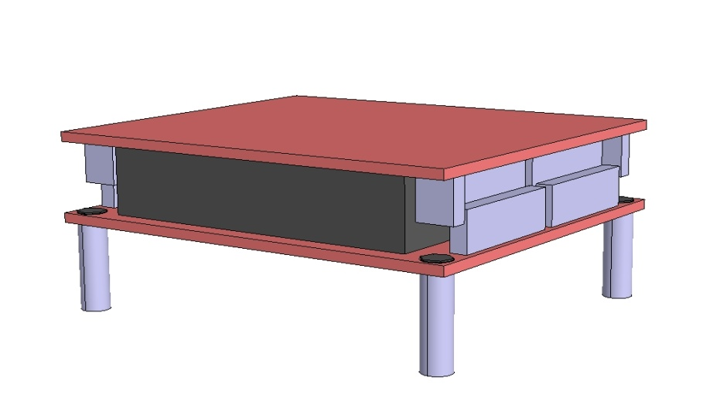

라이브러리 파일
모델링 수준 |  | 일반도 | 철근 포함 여부 |  | NO
라이브러리 종류 |  | 3D | 파일 종류 |  | STP

라이브러리 사용
라이브러리 파일에 포함된 유형 리스트
탄성받침_고정 700kN(250x300x60(3))

설계조건
표준도의 설계조건
1. 라이브러리 명칭 : |  | 탄성받침_고정 700kN(250x300x60(3))
2. 탄성받침 제원 : B=100mm L=150mm H=49mm(2층) |  | (250x300x60(3))
3. 상하부판 제원 : B=350mm L=250mm H=99mm 소켓 Ø30x100mm |  | (500x400) 소켓(Ø40x120)
4. 받침 특성
(전단탄성계수 0.9MPa)
 | 허용하중 700kN, 수평력47.3kN(상시),101.3kN(지진시)
 | 압축 스프링계수 659800kN/m, 전단 스프링계수 2813kN/m
(전단탄성계수 1.15MPa)
 | 허용하중 700kN, 수평력60.4kN(상시),129.4kN(지진시)
 | 압축 스프링계수 815300kN/m, 전단 스프링계수 3595kN/m
5. 특기사항
보강철판과 단성중합체(고무)가 적층으로 구성 (철판 : 수직강성 보완, 고무 : 수평변위 및 회전 수용)

라이브러리 관리
컨텐츠 작성기관 |  |  | URL
제품 제조 업체명 |  | ㈜두드림테크 | URL
관리기관 |  | 한국건설기술연구원 | URL
라이브러리 버전 |  | V.1.0(2019) | 작성년도 | 2019

